Sheet1
Nama | Mohammad Hifdzi Maulana |  | Beberapa test case dan test scenario yang tidak saya inputkan pada manual testing ini merupakan test yang saya lakukan sendiri sebagai challenge / coba - coba
Nim | 2141764142
Kelas | SIB4D

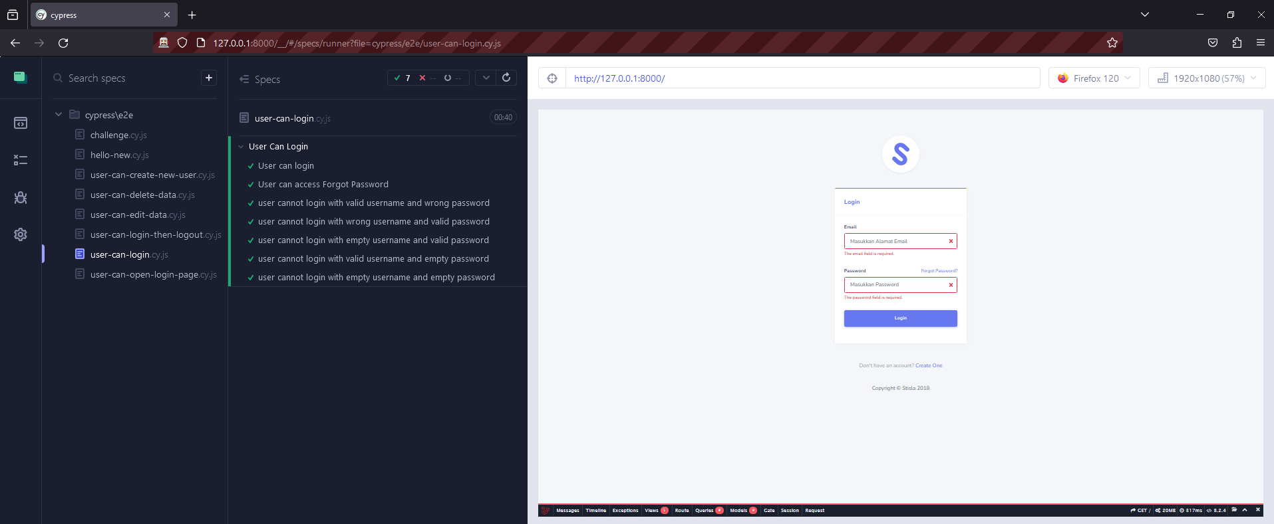
Test Scenario | Test Case | Steps | Data | Expected Result | Actual Result | Hasil Tes | Screenshot
User Can Login | User Can Login | 1. Masukkan email "superadmin@gmail.com" | Valid Email | User can login | User can login | Berhasil
 |  | 2. Masukkan password "password" | Valid Password
 |  | 3. Klik button "Login"
 | User cannot login with valid username and a wrong password | 1. Masukkan email "superadmin@gmail.com" | Valid Email | Menampilakan pesan "These credentials do not match our records." | Menampilakan pesan "These credentials do not match our records." | Berhasil
 |  | 2. Masukkan password "password-salah" | Invalid Password
 |  | 3. Klik button "Login"
 | User cannot login with wrong username and a valid password | 1. Masukkan email "superadmin11@gmail.com" | Invalid Email | Menampilakan pesan "These credentials do not match our records." | Menampilakan pesan "These credentials do not match our records." | Berhasil
 |  | 2. Masukkan password "password" | Valid Password
 |  | 3. Klik button "Login"
 | User cannot login with empty username and a valid password | 1. Kosongi email | Empty | Menampilakan pesan "The email field is required." | Menampilakan pesan "The email field is required." | Berhasil
 |  | 2. Masukkan password "password" | Valid Password
 |  | 3. Klik button "Login"
 | User cannot login with valid password and empty username | 1. Masukkan email "superadmin11@gmail.com" | Valid Email | Menampilakan pesan "The password field is required." | Menampilakan pesan "The password field is required." | Berhasil
 |  | 2. kosongi password | Empty
 |  | 3. Klik button "Login"
 | User cannot login with empty username and empty password | 1. Kosongi email | Empty | Menampilakan pesan "The email field is required." dan "The password field is required." | Menampilakan pesan "The email field is required." dan "The password field is required." | Berhasil
 |  | 2. kosongi password | Empty
 |  | 3. Klik button "Login"
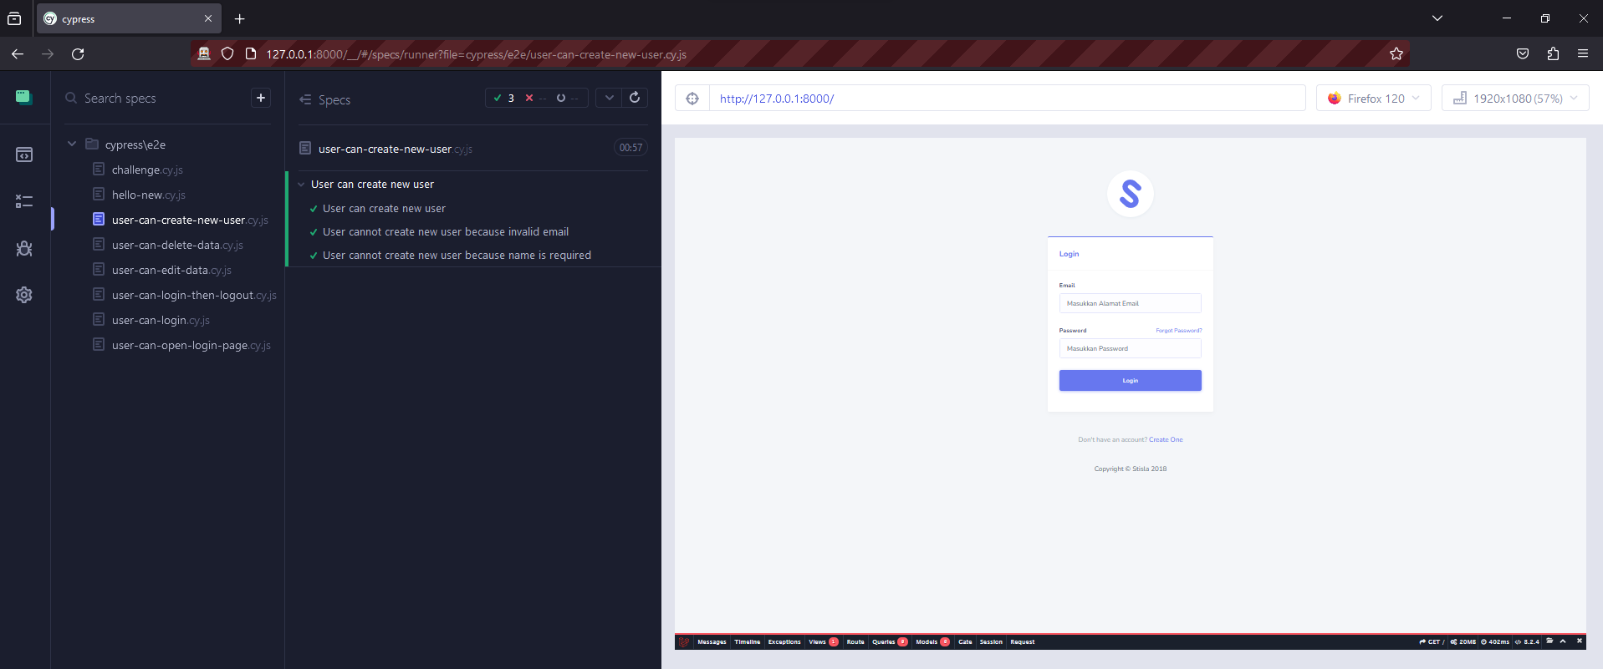
User Can Create New User | User can create new user | 1. Login |  | User can create new user | User can create new user | Berhasil
 |  | 2. Klik "User Management" pada halaman Dashboard |  | User berhasil login dan diarahkan ke halaman beranda. | User berhasil login dan diarahkan ke halaman beranda.
 |  | 3. Klik "User List" |  | Menampilkan "User List" | Menampilkan "User List"
 |  | 4. Klik "Create New User" |  | User diarahkan ke halaman User List. | User diarahkan ke halaman User List.
 |  | 5. Masukkan name "baru" | Valid Name | User diarahkan ke halaman Tabel User. | User diarahkan ke halaman Tabel User.
 |  | 6. Masukkan email "baru@gmail.com" | Valid Email | User diarahkan ke halaman User List dan sistem menampilkan pesan "Data Berhasil Ditambahkan" | User diarahkan ke halaman User List dan sistem menampilkan pesan "Data Berhasil Ditambahkan"
 |  | 7. Masukkan password "1234567890" | Valid Password
 |  | 8. Klik "Submit"
 | User cannot create new user because invalid email | 1. Login |  | User berhasil login dan diarahkan ke halaman beranda. | User berhasil login dan diarahkan ke halaman beranda. | Berhasil
 |  | 2. Klik "User Management" pada halaman Dashboard |  | Menampilkan "User List" | Menampilkan "User List"
 |  | 3. Klik "User List" |  | User diarahkan ke halaman User List. | User diarahkan ke halaman User List.
 |  | 4. Klik "Create New User" |  | User diarahkan ke halaman Tabel User. | User diarahkan ke halaman Tabel User.
 |  | 5. Masukkan name "baru" | Valid Name | Sistem menampilkan pesan 'The email must be a valid email address.' pada halaman Tabel User | Sistem menampilkan pesan 'The email must be a valid email address.' pada halaman Tabel User
 |  | 6. Masukkan email "baru" | Invalid Email
 |  | 7. Masukkan password "1234567890" | Valid Password
 |  | 8. Klik "Submit"
 | User cannot create new user because name is required | 1. Login |  | User berhasil login dan diarahkan ke halaman beranda. | User berhasil login dan diarahkan ke halaman beranda. | Berhasil
 |  | 2. Klik "User Management" pada halaman Dashboard |  | Menampilkan "User List" | Menampilkan "User List"
 |  | 3. Klik "User List" |  | User diarahkan ke halaman User List. | User diarahkan ke halaman User List.
 |  | 4. Klik "Create New User" |  | User diarahkan ke halaman Tabel User. | User diarahkan ke halaman Tabel User.
 |  | 5. Kosongi nama | Empty | Sistem menampilkan pesan 'The name field is required.' pada halaman Tabel User | Sistem menampilkan pesan 'The name field is required.' pada halaman Tabel User
 |  | 6. Masukkan email "baru@gmail.com" | Valid Email
 |  | 7. Masukkan password "1234567890" | Valid Password
 |  | 8. Klik "Submit"
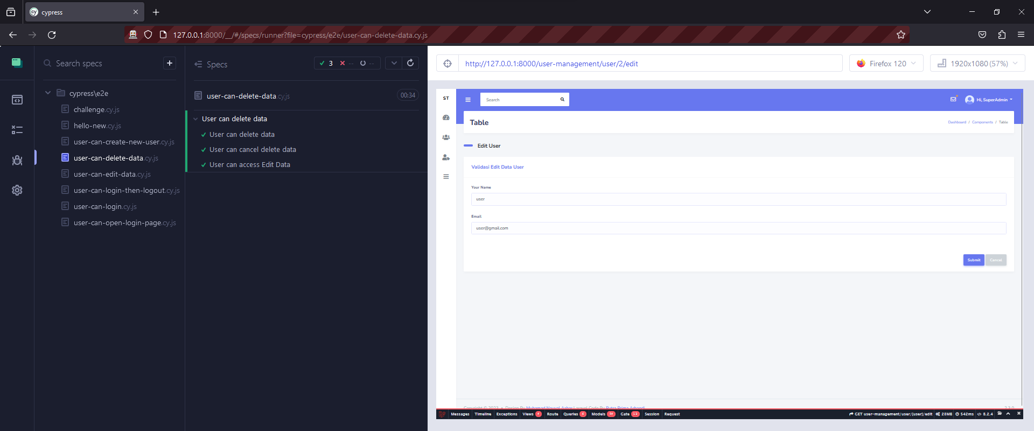
User Can Delete Data | User can delete data | 1. Login |  | User berhasil login dan diarahkan ke halaman beranda. | User berhasil login dan diarahkan ke halaman beranda. | Berhasil
 |  | 2. Klik "User Management" pada halaman Dashboard |  | Menampilkan "User List" | Menampilkan "User List"
 |  | 3. Klik "User List" |  | User diarahkan ke halaman User List. | User diarahkan ke halaman User List.
 |  | 4. Klik "Create New User" |  | User diarahkan ke halaman Tabel User. | User diarahkan ke halaman Tabel User.
 |  | 5. Pilih user yang akan dihapus |  | Sistem menampilkan pesan 'Are you sure you want to delete this record? If you delete this, it will be gone forever.' pada halaman Table User | Sistem menampilkan pesan 'Are you sure you want to delete this record? If you delete this, it will be gone forever.' pada halaman Table User
 |  | 6. Klik button "Delete"
 |  | 7. Klik "OK" |  | Sistem menampilkan pesan 'User Deleted Successful' pada halaman Table User | Sistem menampilkan pesan 'User Deleted Successful' pada halaman Table User
 | User can cancel delete data | 1. Login |  | User berhasil login dan diarahkan ke halaman beranda. | User berhasil login dan diarahkan ke halaman beranda. | Berhasil
 |  | 2. Klik "User Management" pada halaman Dashboard |  | Menampilkan "User List" | Menampilkan "User List"
 |  | 3. Klik "User List" |  | User diarahkan ke halaman User List. | User diarahkan ke halaman User List.
 |  | 4. Klik "Create New User" |  | User diarahkan ke halaman Tabel User. | User diarahkan ke halaman Tabel User.
 |  | 5. Pilih user yang akan dihapus |  | Sistem menampilkan pesan 'Are you sure you want to delete this record? If you delete this, it will be gone forever.' pada halaman Table User | Sistem menampilkan pesan 'Are you sure you want to delete this record? If you delete this, it will be gone forever.' pada halaman Table User
 |  | 6. Klik button "Delete"
 |  | 7. Klik "Cancel" |  | Data yang dipilih masih ada dan user berada pada halaman Table User | Data yang dipilih masih ada dan user berada pada halaman Table User
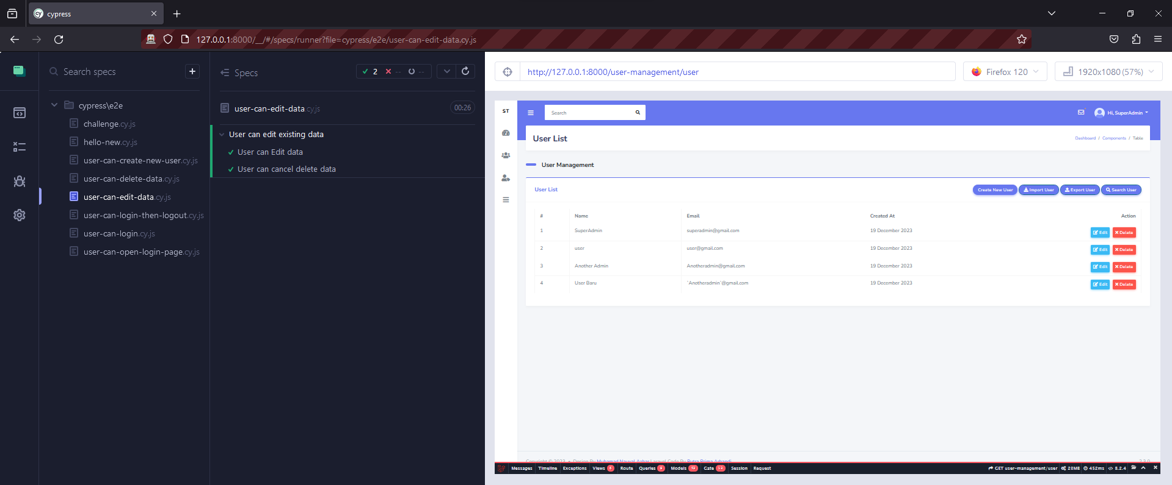
User Can Edit Data | User Can Edit Data | 1. Login |  | User berhasil login dan diarahkan ke halaman beranda. | User berhasil login dan diarahkan ke halaman beranda. | Berhasil
 |  | 2. Klik "User Management" pada halaman Dashboard |  | Menampilkan "User List" | Menampilkan "User List"
 |  | 3. Klik "User List" |  | User diarahkan ke halaman User List. | User diarahkan ke halaman User List.
 |  | 4. Klik "Create New User" |  | User diarahkan ke halaman Tabel User. | User diarahkan ke halaman Tabel User.
 |  | 5. Pilih user yang akan diedit |  | User diarahkan ke halaman Edit User. | User diarahkan ke halaman Edit User.
 |  | 6. Klik button "Edit"
 |  | 7. Ubah "name" |  | Sistem menampilkan pesan 'User Berhasil Diupdate' pada halaman Tabel User | Sistem menampilkan pesan 'User Berhasil Diupdate' pada halaman Tabel User
 |  | 8. Klik "Submit"

